상품제안서
아이리버 무선 디퓨저 무선 의류관리기 | 상품코드: F03394

 |  |  |  |  |  |  | 02-412-0044 | www.easy1.co.kr
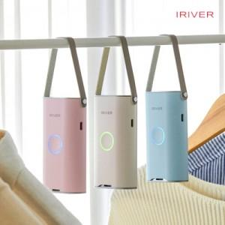

【상세/제작정보】 | 공기 순환 팬의 탑재된 의류 관리기 옷장에 걸고 버튼을 누르면 아로마 향이 은은하게 퍼집니다

【인쇄/포장옵션】 | 레이저 / 포장지포장

【공급단가】 | 수량 | 100~ | 300~ | 500~ | 1,000~ | 3,000~
*VAT별도 | 단가 | 47,250원 | 45,500원 | 43,750원 | 42,000원 | 40,950원

【상품 URL】 | http://www.easy1.co.kr/src/goods_detail.php?gdno=3394

